SELECT PROVINCE
Select Province: Choissisez votre province: | YT

 | Current Labor Rates
 | Taux de main d'oeuvre en cours
 | AB | $171.00
 | BC | $181.00
EN - APPLICATION CHART
 | MB | $164.00
 | NB | $142.00
 | NL | $142.00
 | NS | $142.00
FR - CHARTE D'APPLICATION
 | ON | $160.00 | YT
 | PEI | $134.00
 | QC | $152.00
 | SK | $164.00
 | YT | $181.00

All published prices, trim specifications, and availability are subject to change without prior notice.
Tout prix, spécifications de versions et disponibilté d'accessoires publiés sont sujets à changer sans pré-avis.

26MY_Prologue_APP_EN

Honda Accessories
Model Name | Prologue
Model Year | 2026
S = Standard (accessory comes standard on this trim)
T = Tire Size Change (the size of the accessory wheel is smaller/larger than the OE Wheel. Customer will require new tires to fit these wheels.)
E = Exchange Standard Equipment (the size of the accessory wheel is the same size as the OE wheel and therefore they can use the OE tire.)
N/A = Not Applicable (accessory cannot be applied to this trim)

 |  |  |  |  | Province
1.0 Packages and Kits |  |  |  |  | YT
Description | Part Number | Dealer Net | List Price | FRT | Installed Price |  |  |  | Comments
 |  |  |  |  |  | EX | EX-L | Touring
Protection Package | 24PRO-PRO1 | $310.50 | $575.00 | 0.2 | $611.20 | • | • | • | 10% Discount applied
All Season Floor Mats | 08P17-PS2-110
Cargo Tray | 08U45-PS2-100

Protection Package Advance | 24PRO-PROA | $684.00 | $1,139.40 | 0.5 | $1,229.90 | • | • | • | 10% Discount applied
All Season Floor Mats | 08P17-PS2-110
Cargo Tray | 08U45-PS2-100
Cargo Cover | 08Z07-PS2-310
Seat Back Protector | 08P30-PS2-100

Black Emblem Set | 24PRO-EMB1 | $151.20 | $252.90 | 0.9 | $415.80 | • | • | N/A | 10% Discount applied
Black Emblems - Honda Logo Front/Rear & Prologue | 08F20-PS2-100
Black Emblems AWD | 08F20-PS2-100C
Black Emblems "e:" | 08F20-PS2-100D

Black Emblem Set | 24PRO-EMB2 | $195.30 | $326.70 | 1.0 | $507.70 | N/A | N/A | • | 10% Discount applied
Black Emblems - Honda Logo Front/Rear & Prologue | 08F20-PS2-100
Black Emblems AWD | 08F20-PS2-100C
Black Emblems Touring | 08F20-PS2-100A
Black Emblems "e:" | 08F20-PS2-100D

Towing Package | 24PRO-TOWSA1 or 24PRO-TOWSA2 | $1,260.90 | $2,088.90 | 2.3 | $2,505.20 | • | • | • | 10% Discount Applied. 24PRO-TOW-SA1: 1-7/8" Trailer Hitch Ball 24PRO-TOW-SA2: 2" Trailer Hitch Ball
Trailer Hitch with Harness | 84933501
Rear Lower Garnish for Hitch | 08F24-PS2-310A
Trailer Hitch Ball Mount | 08L92-PS2-100A
Trailer Hitch Locking Pin | 08L92-SJC-300A
Trailer Hitch Ball - 1-7/8" or 2" | 08L92-S9V-300G or 08L92-S9V-300H

2.0 Wheels and Wheel Accessories
Description | Part Number | Dealer Net | List Price | FRT | Installed Price |  |  |  | Comments
 |  |  |  |  |  | EX | EX-L | Touring
19" Alloy Wheel | 08W19-PS2-100 | $2,048.00 | $3,412.00 | 1.8 | $3,737.80 | E | E | N/A | Priced as a set of 4 wheels. Tires sold separately.
Wheel Locks Chrome | 85548789 | $169.00 | $282.00 | 0.2 | $318.20 | • | • | •
Wheel Locks Black | 85039001 | $228.00 | $380.00 | 0.2 | $416.20 | • | • | •
Wheel Lug Nuts, Black | 85105297 | $421.00 | $702.00 | 1.6 | $991.60 | • | • | •

3.0 Exterior
Description | Part Number | Dealer Net | List Price | FRT | Installed Price |  |  |  | Comments
 |  |  |  |  |  | EX | EX-L | Touring
Front Grille | 08F21-PS2-100 | $281.00 | $468.00 | 2.0 | $830.00 | • | • | •
Front Lower Garnish | 08F23-PS2-110A | $374.00 | $623.00 | 1.8 | $948.80 | N/A | • | •
Door Mid Door Garnish | 08F57-PS2-100A | $210.00 | $350.00 | 0.4 | $422.40 | • | • | •
Door Lower Garnish | 08F57-PS2-110 | $374.00 | $623.00 | 1.2 | $840.20 | • | • | •
Rear Lower Garnish | 08F24-PS2-110 | $234.00 | $390.00 | 1.5 | $661.50 | • | • | •
Fender Flares | 08P21-PS2-100 | $606.00 | $1,010.00 | 1.2 | $1,227.20 | N/A | • | • | Replaces Splash Guards
Door Visor | 08R04-PS2-100 | $202.00 | $337.00 | 0.6 | $445.60 | • | • | •
Emblems
Black Emblems - Honda Logo Front/Rear & Prologue | 08F20-PS2-100 | $100.00 | $167.00 | 0.7 | $293.70 | • | • | •
Black Emblems Touring | 08F20-PS2-100A | $49.00 | $82.00 | 0.1 | $100.10 | N/A | N/A | •
Black Emblems AWD | 08F20-PS2-100C | $34.00 | $57.00 | 0.1 | $75.10 | • | • | •
Black Emblems "e:" | 08F20-PS2-100D | $34.00 | $57.00 | 0.1 | $75.10 | • | • | •
Door Edge Film | 08P20-PS2-100 | $57.00 | $95.00 | 0.4 | $167.40 | • | • | • | Cannot be installed with Door Edge Guard
Door Handle Protection Film | 08P48-PS2-100 | $49.00 | $82.00 | 0.4 | $154.40 | • | • | •
Rear Bumper Protection Film | 08P48-PS2-100A | $87.00 | $145.00 | 0.2 | $181.20 | • | • | •
Trailer Hitch with Harness | 84933501 | $1,088.00 | $1,813.00 | 0.8 | $1,957.80 | • | • | •
Rear Lower Garnish for Hitch | 08F24-PS2-310A | $118.00 | $197.00 | 1.5 | $468.50 | • | • | • | Does not come with trailer hitch receiver cover.
Trailer Hitch Ball Mount | 08L92-PS2-100A | $57.00 | $95.00 | 0.0 | $95.00 | • | • | •
Trailer Hitch Locking Pin | 08L92-SJC-300A | $109.00 | $168.00 | 0.0 | $168.00 | • | • | •
Trailer Hitch Ball - 1-7/8" | 08L92-S9V-300G | $29.00 | $48.00 | 0.0 | $48.00 | • | • | •
Trailer Hitch Ball - 2" | 08L92-S9V-300H | $29.00 | $48.00 | 0.0 | $48.00 | • | • | •
Crossbars | 08L04-PS2-300 | $523.00 | $872.00 | 0.3 | $926.30 | N/A | • | •
Roof Attachments
Roof Ski/Snowboard Attachment | 08L03-E09-300C | $426.00 | $710.00 | 0.2 | $746.20 | N/A | • | • | Requires Crossbars.
Roof Bicycle Attachment - Frame mount | 08L07-E09-101 | $393.00 | $561.00 | 0.6 | $669.60 | N/A | • | •
Bicycle Attachment - Fork Mount | 08L07-E09-300A | $300.00 | $500.00 | 0.4 | $572.40 | N/A | • | •
Roof Box Short | 08L20-E09-300B | $820.00 | $1,367.00 | 0.2 | $1,403.20 | N/A | • | •
Roof Box, Long | 08L20-E09-300A | $898.00 | $1,497.00 | 0.2 | $1,533.20 | N/A | • | •
Roof Basket | 08L20-E09-101C | $586.00 | $977.00 | 0.4 | $1,049.40 | N/A | • | •
Hatch Tent | 08Z04-SCV-110B | $490.00 | $700.00 | 0.0 | $700.00 | • | • | •
Body Side Moulding
Snowfall Pearl (140X) | 08P20-PS2-120A | $164.00 | $273.00 | 0.4 | $345.40 | • | • | •
Mercury Silver Metallic (130H) | 08P20-PS2-130A | $164.00 | $273.00 | 0.4 | $345.40 | • | • | •
Scarlet Red Metallic (170H) | 08P20-PS2-140A | $164.00 | $273.00 | 0.4 | $345.40 | • | • | •
Pacific Blue Metallic (121J) | 08P20-PS2-150A | $164.00 | $273.00 | 0.4 | $345.40 | N/A | N/A | •
Raven Black (8555) | 08P20-PS2-110A | $164.00 | $273.00 | 0.4 | $345.40 | • | • | •
Sonic Gray Pearl (138P) | 08P20-PS2-160A | $164.00 | $273.00 | 0.4 | $345.40 | N/A | N/A | •
Splash Guards | 08P00-PS2-100 | $115.94 | $191.86 | 0.4 | $264.26 | • | • | •

4.0 Interior
Description | Part Number | Dealer Net | List Price | FRT | Installed Price |  |  |  | Comments
 |  |  |  |  |  | EX | EX-L | Touring
All Season Floor Mats | 08P17-PS2-110 | $221.00 | $368.00 | 0.1 | $386.10 | • | • | •
Cargo Tray | 08U45-PS2-100 | $124.00 | $207.00 | 0.1 | $225.10 | • | • | •
Cargo Cover | 08Z07-PS2-310 | $287.00 | $478.00 | 0.1 | $496.10 | • | • | •
Seat Back Protector | 08P30-PS2-100 | $128.00 | $213.00 | 0.2 | $249.20 | • | • | •
Door Sill Protection Film | 08P04-PS2-100 | $128.00 | $213.00 | 0.5 | $303.50 | • | • | •
Sunshade | 08R13-PS2-100 | $210.00 | $350.00 | 0.5 | $440.50 | • | • | •
Ashtray, cupholder style | 08U25-S5D-116 | $41.00 | $68.00 | 0.0 | $68.00 | • | • | •

5.0 Electrical
Description | Part Number | Dealer Net | List Price | FRT | Installed Price |  |  |  | Comments
 |  |  |  |  |  | EX | EX-L | Touring
Portable Charger | 08E70-PT9-300CP | $527.00 | $878.00 | 0.0 | $878.00 | • | • | • | Vehicle comes standard with 1 portable charging kit. Charge up to 23.2 of range miles per hour with an appliance outlet (NEMA 14-50) Charge up to 4.2 of range miles per hour with a standard home outlet (NEMA 5-15)
Honda NACS-CCS Adapter | 86275140 | $321.00 | $401.00 | 0.0 | $401.00 | • | • | •

6.0 Paint Pens
Description | Part Number | Dealer Net | List Price | FRT | Installed Price |  |  |  | Comments
 |  |  |  |  |  | EX | EX-L | Touring
Snowfall Pearl (140X) | TUCH-140X-A1 | $13.25 | $22.00 | 0.0 | $22.00 | • | • | •
Mercury Silver Metallic (130H) | TUCH-130H-A1 |  |  |  |  | • | • | •
Scarlet Red Metallic (170H) | TUCH-170H-A1 |  |  |  |  | • | • | •
Pacific Blue Metallic (121J) | TUCH-121J-A1 |  |  |  |  | N/A | N/A | •
Raven Black (8555) | TUCH-8555-A1 |  |  |  |  | • | • | •
Sonic Gray Pearl (138P) | TUCH-138P-A1 |  |  |  |  | N/A | N/A | •

Find Sanding Needles | TUCH-NEEDLES | $9.50 | $15.75 | 0.0 | $15.75 | • | • | • | Quantity of 5.
Fine Sanding Sticks | TUCH-STICKS | $2.45 | $4.00 | 0.0 | $4.00 | • | • | • | Quantity of 5.
Paint Pen Replacement Tips | TUCH-TIPS | $6.25 | $13.75 | 0.0 | $13.75 | • | • | • | Quantity of 25.

Publication Date: | All published prices, trim specifications, and availability are subject to change without prior notice.
2026-04-01 | Red Pricing = Promotional Pricing - offered for a limited time only and on a first come, first serve basis.

26MY_Prologue_SELL_EN
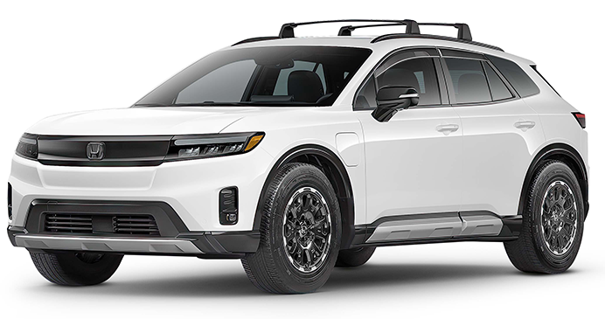
26MY Honda Prologue
200 |  |  |  |  |  |  |  | 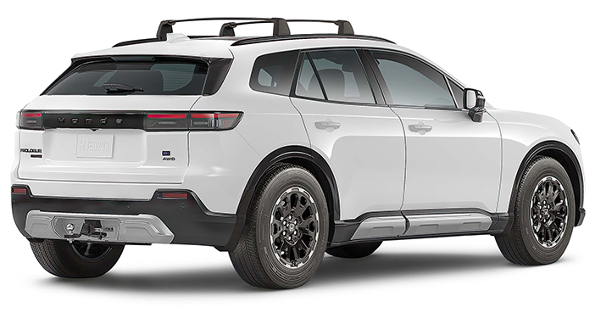

POPULAR ACCESSORIES
20
150 | 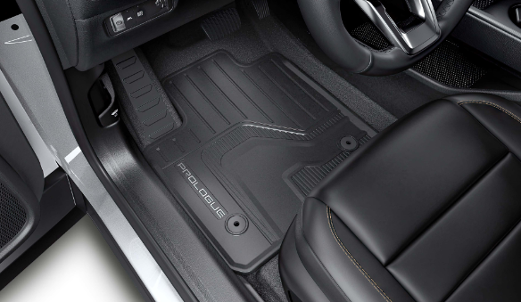 |  |  |  |  | 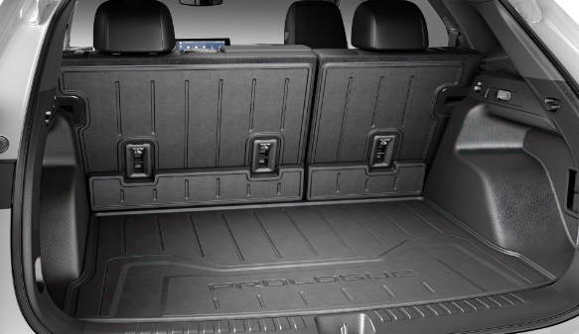 |  |  |  |  | 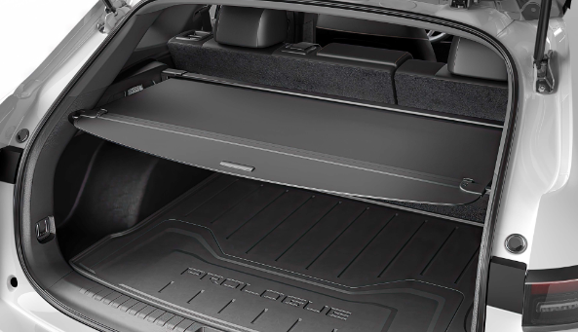

20 | All Season Floor Mats |  |  |  |  | Cargo Tray & Seat Back Protector |  |  |  |  | Cargo Cover
20 | $386 | $1.72 | /wk * | (5.99%) |  | $474 | $2.11 | /wk * | (5.99%) |  | $496 | $2.21 | /wk * | (5.99%)

150 | 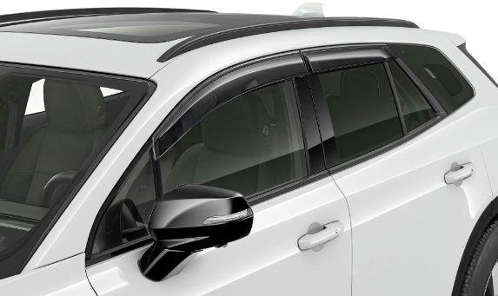 |  |  |  |  | 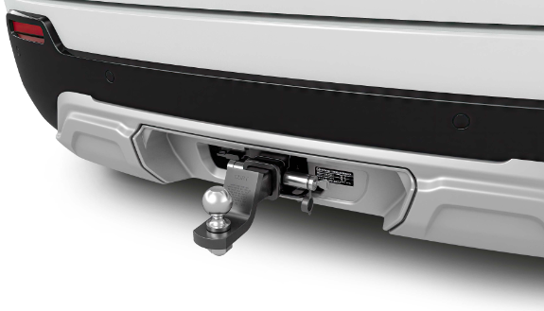 |  |  |  |  | 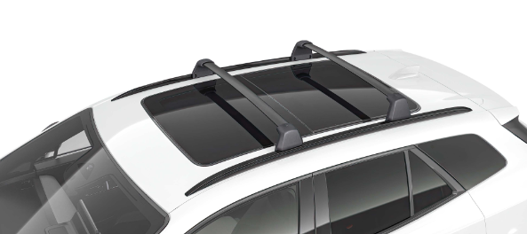

20 | Door Visor |  |  |  |  | Towing Package |  |  |  |  | Crossbars
50 | $446 | $1.98 | /wk * | (5.99%) |  | $2,505 | $11.16 | /wk * | (5.99%) |  | $926 | $4.12 | /wk * | (5.99%)

150 | 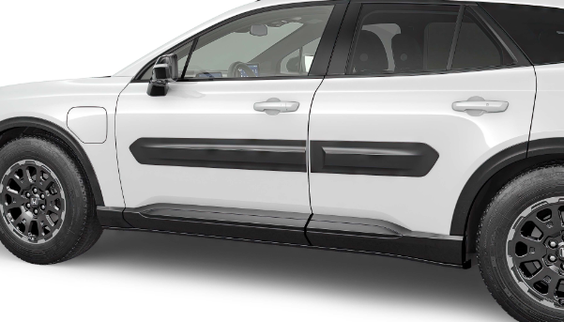 |  |  |  |  | 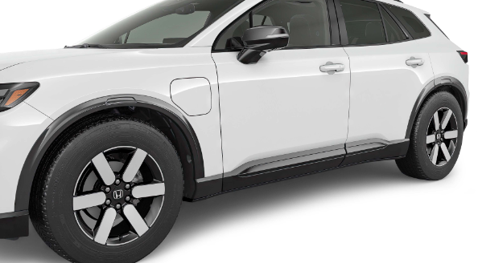

20 | Door Mid Door Garnish |  |  |  |  | Fender Flares |  |  |  |  | Black Emblem Set
50 | $422 | $1.88 | /wk * | (5.99%) |  | $1,227 | $5.46 | /wk * | (5.99%) |  | $508 | $2.26 | /wk * | (5.99%)

 | Genuine Honda Accessories purchased with a new Honda vehicle include a 3 year / 60,000 km manufacturer's warranty.
 | Vehicle accessories purchased after vehicle sale include a 1 year / 20,000km manufacturer's warranty.
20 | *Prices shown include the cost of installation.
60 | *For informational purposes only. Weekly amounts shown are estimated payments based on a 60 month finance contract at 6.99% APR (including the cost of installation). Applicable taxes and fees are extra. Accessories cannot be financed on their own and must be financed through Honda Canada Finance Inc., on approved credit, in conjunction with a Honda vehicle. Representative finance example: $350.00 financed at 6.99% APR equals $1.60 weekly for 60 months. 260 weekly payments required. Cost of borrowing is $64.80 for a total obligation of $414.80. Actual payment amounts will vary based on APR, finance contract term and cost of the applicable accessories. Conditions apply. See your Honda dealer for full details.
 | *More customized weekly payment options & accessories can be seen on Honda.ca - Build & Price
20
18 | (5.99%) | 0.0599
7.5 | 12 | 8 | 8 | 10 | 8.5 | 12 | 8 | 8 | 10 | 8.5 | 12 | 8 | 8 | 10 | 7.5
Publication Date: | 2026-04-01 | All published prices, trim specifications, and availability are subject to change without prior notice. |  |  |  |  |  |  |  |  |  |  |  | Province | ON

